Berechnung Fehlerkette
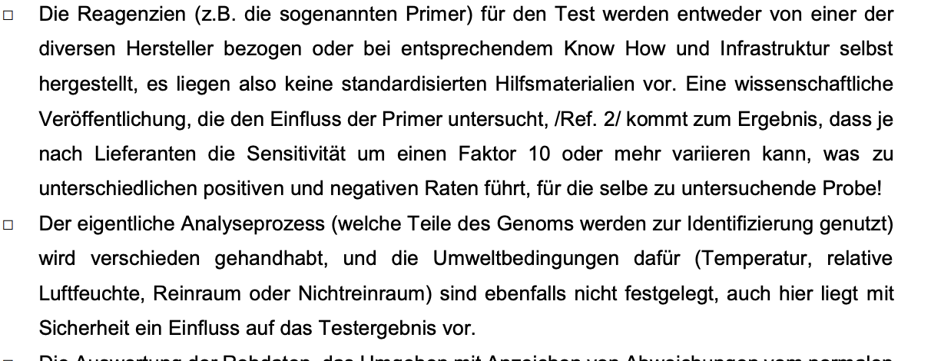
Getestete Personen |  | 1,300,000
Durchseuchung/Prävalenz |  | 3.900%
 |  |  |  |  |  | Sensitivität 95 - 98
Reales Verhältnis |  | Summe | Positiv | Negativ
Anzahl Positiv |  | 50,700 | 50,447 | 254 | Sensitivität | 99.50% |  |  |  | Zellen in dieser Farbe sind die Einflussfaktoren
Anzahl Negativ |  | 1,249,300 | 37,479 | 1,211,821 | Spezifizät | 97.00%
Summe |  |  | 87,926 | 1,212,075

Zuverlässigkeit | PPV |  | 57.37%
 | NPV |  |  | 99.98% |  |  |  |  |  |  | 16,500,000 | 5 | 82,500,000
 | Gesamt Tests Positiv |  | 87,926 |  |  |  |  |  |  |  |  |  | 25,000,000,000
 |  |  |  |  | Quelle Berechnung Sens & Spez

Prozentualer Anteil "Getestete Gensequenzen"
Hier werden nur die tatsächlich im 1sten Bereich positiv Getesteten weiter geführt
 | 1 Sequenz | 2 Sequenz | 3 Sequenz |  | Gesamt
50,447 | 5.00% | 10.00% | 85.00% |  | 100.00% |  |  |  |  | Chemikalien und Temperatureinfluss
False Postive | 2,522 | 5,045 |  |  |  |  |  |  |  | Laut Gutachten bis zum Faktor 10
Tatsächlich Positiv |  |  | 42,917
 |  |  |  |  |  |  |  |  |  | Faktor Chemikalieneinfluss
 |  |  |  | Verteilung CT Werte |  | Wahrscheinlichkeit Infiziert |  | Positive |  | 10 | 8 | 6 | 4 | 2 | 1
CT Threshold Distribution |  | Kleiner als | 27 | 10% |  | 100% |  | 4,292 |  | 429 | 536 | 715 | 1,073 | 2,146 | 4,292
 |  |  | 28 | 5% |  | 50% |  | 1,073 |  | 107 | 134 | 179 | 268 | 536 | 1,073
 |  |  | 29 | 5% |  | 30% |  | 644 |  | 64 | 80 | 107 | 161 | 322 | 644
 |  |  | 30 | 5% |  | 25% |  | 536 |  | 54 | 67 | 89 | 134 | 268 | 536
 |  |  | 31 | 20% |  | 20% |  | 1,717 |  | 172 | 215 | 286 | 429 | 858 | 1,717
 |  |  | 32 | 20% |  | 15% |  | 1,288 |  | 129 | 161 | 215 | 322 | 644 | 1,288
 |  |  | 33 | 20% |  | 10% |  | 858 |  | 86 | 107 | 143 | 215 | 429 | 858
 |  |  | 34 | 5% |  | 3% |  | 64 |  | 6 | 8 | 11 | 16 | 32 | 64
 |  |  | 35 | 5% |  | 1% |  | 21 |  | 2 | 3 | 4 | 5 | 11 | 21
 |  | Mehr als | 36 | 5% |  | 0% |  | - |  | - | - | - | - | - | -

 |  |  |  | 100.00% |  |  | Summe | 10,493 |  | 1,049 | 1,312 | 1,749 | 2,623 | 5,247 | 10,493

 |  |  |  |  |  |  |  |  | PPV | 1.193% | 1.492% | 1.989% | 2.984% | 5.967% | 11.934%

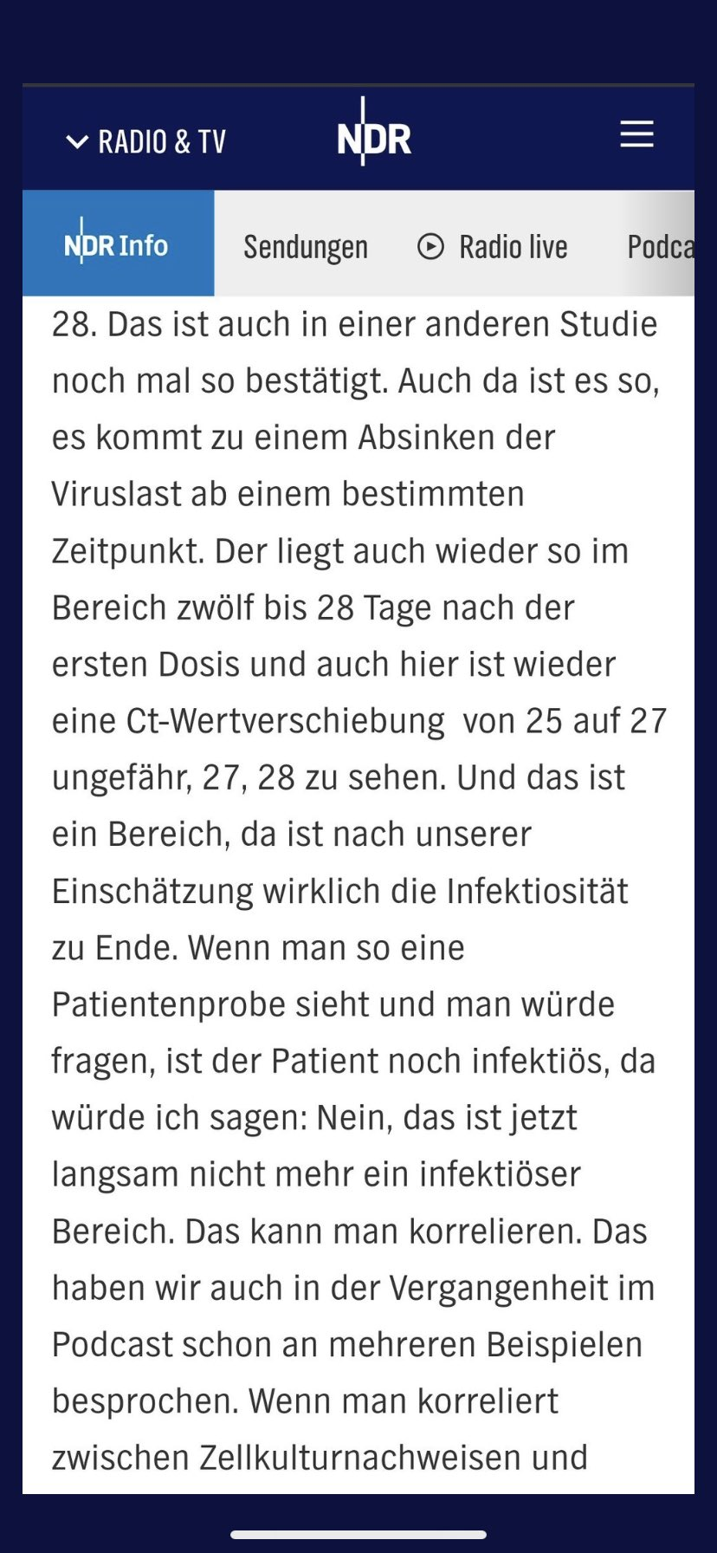

 |  |  |  |  |  |  |  |  | @c_drosten
 |  |  |  |  |  |  |  |  | ⁩, sei es es bei einem Ct-Wert von 27 vorbei. Mit unserer Geduld ist es längst vorbei: Im Oktober erklärte Wieler, dass bis „Ende des Jahres“ (2020!) der Ct-Wert bei der „Fallzahl“ermittlung berücksichtigt werde. Wird er weiter nicht.

